Ficha Técnica 1
REGRESAR |  | MACROPROCESO ESTRATÉGICO |  |  |  |  |  | CÓDIGO:ESG-SST-r034
 |  | PROCESO GESTIÓN SISTEMAS INTEGRADOS - SEGURIDAD Y SALUD EN EL TRABAJO |  |  |  |  |  | VERSIÓN: 5
 |  | PLAN DE GESTIÓN DEL RIESGO DE DESASTRES Y PREPARACIÓN DE RESPUESTA ANTE EMERGENCIAS (FICHAS TÉCNICAS) |  |  |  |  |  | VIGENCIA: 2024-11-01
 |  |  |  |  |  |  |  | PÁGINA: 2 de 13

 | Ficha Técnica 1. Información General

 | 1.1 Información General
 | Datos Generales | Razón social | UNIVERSIDAD DE CUNDINAMARCA
 |  | NIT | 890680062
 |  | Dirección | DIAG 18 N 20-29
 |  | Teléfono | 8281483
 |  | Representante Legal | ADRIANO MUÑOZ BARRERA
 |  | Responsable SST | Directora de Talento Humano
 |  | Celular | 3208510365
 |  | Correo electrónico | sst@ucundinamarca.edu.co
 | Datos del centro de trabajo | Responsable del centro de trabajo | ADRIANO MUÑOZ BARRERA
 |  | Cargo | Rector
 |  | Correo electrónico | sst@ucundinamarca.edu.co
 |  | Dirección | DIAG 18 N 20-29
 | Datos de Enlace | Centro de trabajo | Extensión Facatativá
 |  | Director Administrativo | William Andrés Castañeda Celeita
 |  | Dirección | Vda mansilla sector puente pino
 |  | Teléfono
 |  | Número de Pisos | 1
 |  | Número de Salidas | 1
 | Localización | Departamento | Cundinamarca
 |  | Ciudad | Facatativá
 |  | Barrio | Vda mansilla sector Puente Pino 4.867247986155603, -74.34143534093167
 | Linderos Sectoriales | Norte | Lote
 |  | Sur | Lote
 |  | Oriente | Vía Facatativá el Vino
 |  | Occidente | Lote
 | Vías de Acceso | Vías terrestres | 2
 | Áreas | Área Total
 | Actividad Económica | Educación superior
 | Actividades Realizadas | Actividad Principal | Educación superior
 |  | Actividad Complementaria | N/A
 | Descripción de la Ocupación | Educación superior
 | Número de pisos | 1
 | Horarios de Atención | LUNES A VIERNES 8:00 am A 02:00 pm
 | Capacidad total por Áreas | Área | Trabajadores |  | Usuario interno y externo |  |  |  | Total
 |  | administrativos | 1 |  |  |  |  |  | 1
 |  | mantenimiento | 2 |  |  |  |  |  | 2
 |  | docentes | 6 |  |  |  |  |  | 6
 |  | estudiantes | 100 |  |  |  |  |  | 100
 |  | servicios generales | 1 |  |  |  |  |  | 1
 |  | Totales | 109 |  |  |  |  |  | 109
 | POBLACIÓN PRIORIZADA - DISCAPACIDAD | Área | AUDITIVA - BAJA AUDICIÓN | AUDITIVA - USUARIO DE LSC | VISUAL - BAJA VISIÓN | VISUAL - CEGUERA | TRASTORNO DE ESPECTRO AUTISTA | FÍSICA | INTELECTUAL | MENTAL PSICOSOCIAL
 |  | administrativos
 |  | mantenimiento
 |  | docentes
 |  | estudiantes
 |  | servicios generales
 |  | Totales
 | Información de los trabajadores | Número estimado de trabajadores | Personas
 |  | Jornada laboral | LUNES A VIERNES 7:00 am A 02:00 pm
 |  | Trabajadores con discapacidad | 0
 | Número de Parqueaderos | zonas parqueadero: 1 vehículos: 6 , motos :10 usuarios con discapacidad: 0 |  |  |  | Parqueaderos accesibles

 | 1.3 Georreferenciación
 | La Georreferenciación se hace tanto a nivel interno como externo, con el propósito de determinar áreas cercanas y que puedan generar riesgos adicionales. Así como la ubicación de las áreas a nivel interno. Colocar imagen de la ubicación
 | 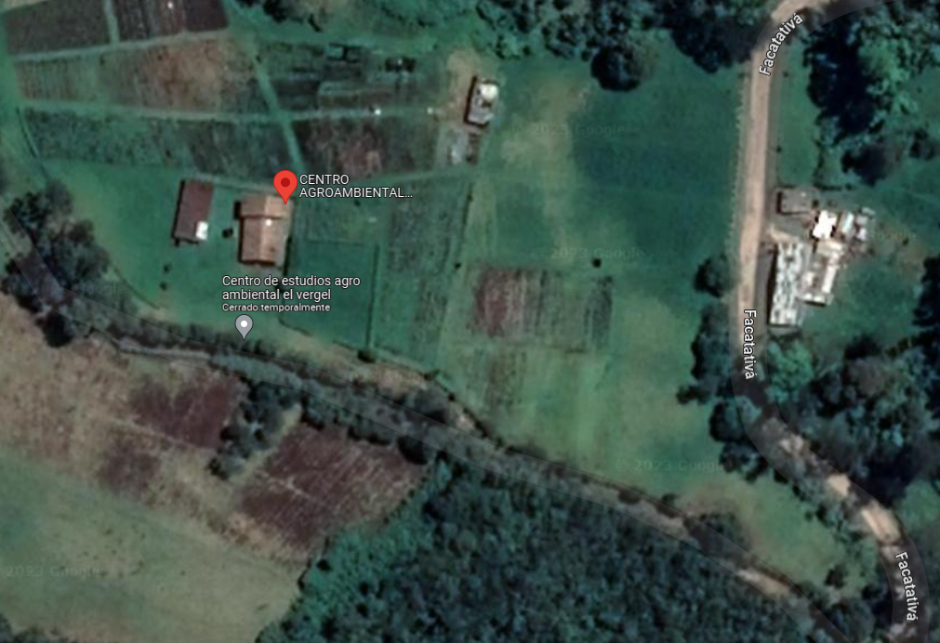 MARCAR PUNTOS DE ENCUENTRO

 | 1 PUNTOS DE ENCUENTRO

 | Fecha de Elaboración: 2025/07
 | Elaboró: Oficina SG-SST
 | Revisó: Coordinación SG-SST
 | Aprobó: Líder SG-SST

 | Diagonal 18 No. 20-29 Fusagasugá – Cundinamarca Teléfono (601) 8281483 Línea Gratuita 018000180414 www.ucundinamarca.edu.co E-mail: info@ucundinamarca.edu.co NIT: 890.680.062-2

 | Documento controlado por el Sistema de Gestión de la Calidad Asegúrese que corresponde a la última versión consultando el Portal Institucional

